VALOR GIRO SGP VIG_2012-SEP2013
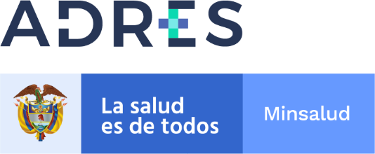

GIRO SISTEMA GENERAL DE PARTICIPACION VIGENCIA 2012-SEPTIEMBRE 2013
Recursos saneados de las Entidades Liquidadas en cumplimiento de las resoluciones 328 de 2021, 154 de 2013, 2464, 3568 y 4906 de 2014, 2231, 3459 de 2015 y 2359 de 2016

Codigo_EPS | Nombre EPS | NIT IPS | Nombre IPS | Valor Girado | Fecha Giro
EPS014 | HUMANA VIVIR EPS LIQUIDADA | 891,800,982 | E.S.E. CENTRO DE REHABILITACIÓN INTEGRAL DE BOYACA | 1,830,087 | 2021-12-28
EPS015 | COLPATRIA EPS LIQUIDADA | 900,959,048 | SUBRED INTEGRADA DE SERVI-CIOS DE SALUD SUR OCCIDENTE E.S.E. | 277,006 | 2021-12-28
EPS014 | HUMANA VIVIR EPS LIQUIDADA | 800,006,850 | E.S.E. HOSPITAL MARIO GAITAN YANGUAS DE SOACHA | 1,338,484 | 2021-12-28
TOTAL GIRADO MES DE DICIEMBRE 2021 |  |  |  | 3,445,577

